Manual
Manual

Kostnadskalkyl

Denna kostnadskalkyl är ett hjälpmedel och verktyg för att ta fram en uppskattad kostnad för ett projekt som planeras att byggas. Användaren
fyller enkelt in givna uppgifter som sedermera ligger till grund för den totalsumma som genereras. Priserna för respektive del är medelvärden från
kommuner runt om i landet och passar kanske inte just din kommun eller de avtal som ni har, men tanken är att respektive användare kan fylla
i egna kostnader i värdelistan som gäller där du verkar.

I fliken Kostnadskalkyl anger du de basuppgifter som är relevanta för det projekt som du arbetar med.
Fliken är indelad i tre olika kategorier av indata; baskostnader, detaljer och övriga kostnader.

Baskostnader

Här anger du vilken markkategori som gäller, ledningstyp som ska läggas och vilken dimension som mediaröret har med hjälp av förinställda
rullgardinsmenyer. I kollumnen "Ledn.längd" skriver du in hur lång sträcka respektive rad innefattar. Rörlängderna på PUR-kulvert är beräknade
enligt 12-meterslängder. Därigenom genereras en kostnad för rörmaterial, svetsning, muffmontage och markarbeten i enheten kr/m.
Längst ner summeras ledningslängd och kostnader.

Detaljer

I området för detaljer arbetar du enligt samma modell för baskostnaderna med skillnaden att du istället anger vilka och hur många detaljer som
du planerar att använda. Noterbart är att prisuppgifter för respektive rördel bara går upp till och med DN100 i det här fallet eftersom prisskillnaden
mellan olika leverantörer och detaljernas olika funktioner skiljer sig för mycket med större dimensioner. För projekt med detaljer över DN100
skrivs prisuppgifter för dessa in manuellt under "övriga kostnader".

Övriga kostnader
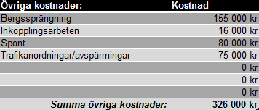

Det finns en mängd kostnader som inte går att härleda till ledningslängd eller dimension och som man själv måste ange i varje specifikt fall.
Under Övriga kostnader finns möjligheten att själv skriva in antagna kostnader som läggs till den totala kalkylsumman för projektet.

När alla tre basuppgifterna är inmatade med uppgifter hämtas prisuppgifter från fliken Värdelista och genererar en totalsumma. Dessutom finns
möjligheten att ange "ökade markpriser" manuellt om man vid något fall jobbar vid trafikerade områden eller andra förhållanden som påverkar
markpriserna att bli högre än normalt. Även oförutsedda kostnader kan anges manuellt.

I fliken Uppföljning kan man på samma sätt som i kalkylen ange tillkommande eller avgående mängder för att på så sätt se hur kostnadsbilden
förändras i projektets gång. Den ursprungliga "Totalsumma kalkyl" finns alltid angivet för att visa hur det såg ut initialt innan bygget kördes igång.
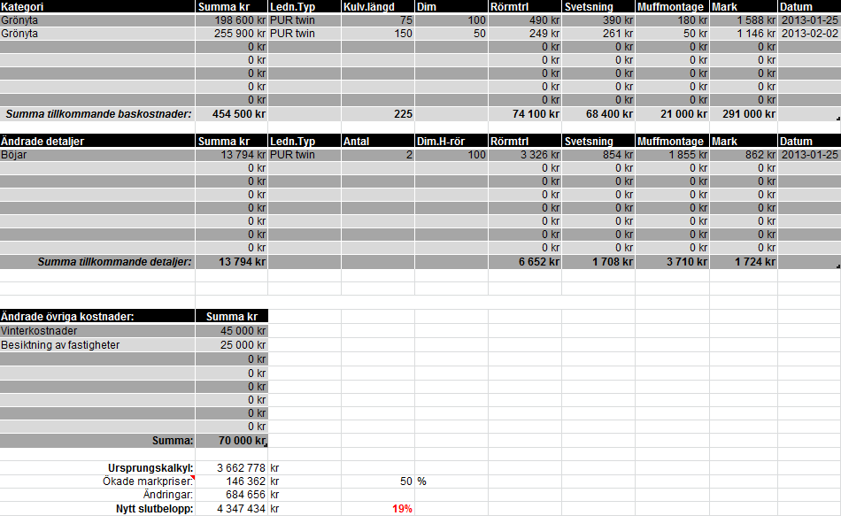

Vi kan därmed se att med ovan givna tillägg har projektets kostnader ökat med 19% under byggtiden.

I fliken Värdelista finns de koder och prisuppgifter som kan regleras av respektive användare. Har man väl fyllt i priserna rätt en gång kan man
få mycket stor nytta av kalkylbladet. Prisuppgifterna kan därefter indexregleras i fliken "Kostnadskalkyl" för respektive entreprenadgrupp.
Regleringen är förinställd på grundtalet 1 vilket innebär att man skriver 1,1 om priset för den angivna kategorin generellt har gått upp 10%.

Värdelistorna är sorterade efter dess materialtyp. Den första kollumnen är till för att spåra rätt värdelista, medan den andra kollumnen anger
respektive dimension. Därefter följer alla ingående prisuppgifter för den valda materialtypen. Där dimensioner inte finns för en viss materialtyp
anges "Finns ej".

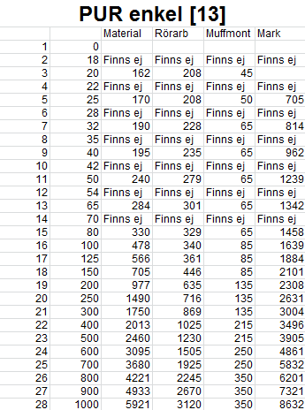

Vid frågor eller synpunkter kontakta | thomas.lummi@svenskfjarrvarme.se

